50. 保険金額（１世帯当たり）
50. 保険金額（１世帯当たり）

 | 時点 2024(R6)年度末（毎年）
 | 単位 万円 |  |  |  |  |  |  |  | 偏差値 |  | 44.2
順位 |  | 都道府県名 |  | 数 値 |  |  | 順位 | 都道府県名 |  | 数 値

 |  | 0 | 全 国 |  | 1,321.3 | 0.0 | 24 | 0 | 熊 本 |  | 1,330.2
1 |  | 0 | 福 井 |  | 2,056.6 | 0.0 | 25 | 0 | 広 島 |  | 1,327.7
2 |  | 0 | 富 山 |  | 1,818.8 | 0.0 | 26 | 0 | 奈 良 |  | 1,320.1
3 |  | 0 | 山 形 |  | 1,644.1 | 0.0 | 27 | 0 | 島 根 |  | 1,284.8
4 |  | 0 | 石 川 |  | 1,602.9 | 0.0 | 28 | 0 | 兵 庫 |  | 1,280.2
5 |  | 0 | 岐 阜 |  | 1,583.3 | 0.0 | 29 | 0 | 和歌山 |  | 1,279.7
6 |  | 0 | 鳥 取 |  | 1,556.7 | 0.0 | 30 | 0 | 京 都 |  | 1,270.9
7 |  | 0 | 香 川 |  | 1,538.5 | 0.0 | 31 | 0 | 福 岡 |  | 1,247.0
8 |  | 0 | 愛 知 |  | 1,536.1 | 0.0 | 32 | 0 | 長 崎 |  | 1,221.0
9 |  | 0 | 佐 賀 |  | 1,528.2 | 0.0 | 33 | ◎ | 千 葉 |  | 1,220.8
10 |  | 0 | 新 潟 |  | 1,519.9 | 0.0 | 34 | 0 | 埼 玉 |  | 1,217.8
11 |  | 0 | 栃 木 |  | 1,505.9 | 0.0 | 35 | 0 | 神奈川 |  | 1,213.1
12 |  | 0 | 滋 賀 |  | 1,487.5 | 0.0 | 36 | 0 | 岩 手 |  | 1,204.1
13 |  | 0 | 静 岡 |  | 1,480.0 | 0.0 | 37 | 0 | 愛 媛 |  | 1,199.5
14 |  | 0 | 徳 島 |  | 1,459.3 | 0.0 | 38 | 0 | 大 分 |  | 1,192.4
15 |  | 0 | 山 梨 |  | 1,456.3 | 0.0 | 39 | 0 | 茨 城 |  | 1,165.8
16 |  | 0 | 東 京 |  | 1,447.6 | 0.0 | 40 | 0 | 山 口 |  | 1,156.5
17 |  | 0 | 岡 山 |  | 1,439.6 | 0.0 | 41 | 0 | 高 知 |  | 1,152.4
18 |  | 0 | 群 馬 |  | 1,434.8 | 0.0 | 42 | 0 | 秋 田 |  | 1,140.2
19 |  | 0 | 三 重 |  | 1,405.1 | 0.0 | 43 | 0 | 青 森 |  | 1,113.7
20 |  | 0 | 長 野 |  | 1,389.9 | 0.0 | 44 | 0 | 鹿児島 |  | 1,076.1
21 |  | 0 | 福 島 |  | 1,386.1 | 0.0 | 45 | 0 | 宮 崎 |  | 1,045.4
保険金額 （１世帯当たり）
北海道 | 912
青 森 | 1,114
岩 手 | 1,204
宮 城 | 1,349
秋 田 | 1,140
山 形 | 1,644
福 島 | 1,386
茨 城 | 1,166
栃 木 | 1,506
群 馬 | 1,435
埼 玉 | 1,218
千 葉 | 1,221
東 京 | 1,448
神奈川 | 1,213
新 潟 | 1,520
富 山 | 1,819
石 川 | 1,603
福 井 | 2,057
山 梨 | 1,456
長 野 | 1,390
岐 阜 | 1,583
静 岡 | 1,480
愛 知 | 1,536
三 重 | 1,405
滋 賀 | 1,488
京 都 | 1,271
大 阪 | 1,370
兵 庫 | 1,280
奈 良 | 1,320
和歌山 | 1,280
鳥 取 | 1,557
島 根 | 1,285
岡 山 | 1,440
広 島 | 1,328
山 口 | 1,157
徳 島 | 1,459
香 川 | 1,539
愛 媛 | 1,200
高 知 | 1,152
福 岡 | 1,247
佐 賀 | 1,528
長 崎 | 1,221
熊 本 | 1,330
大 分 | 1,192
宮 崎 | 1,045
鹿児島 | 1,076
沖 縄 | 813
22 |  | 0 | 大 阪 |  | 1,369.5 | 0.0 | 46 | 0 | 北海道 |  | 911.7
23 |  | 0 | 宮 城 |  | 1,348.8 | 0.0 | 47 | 0 | 沖 縄 |  | 813.2

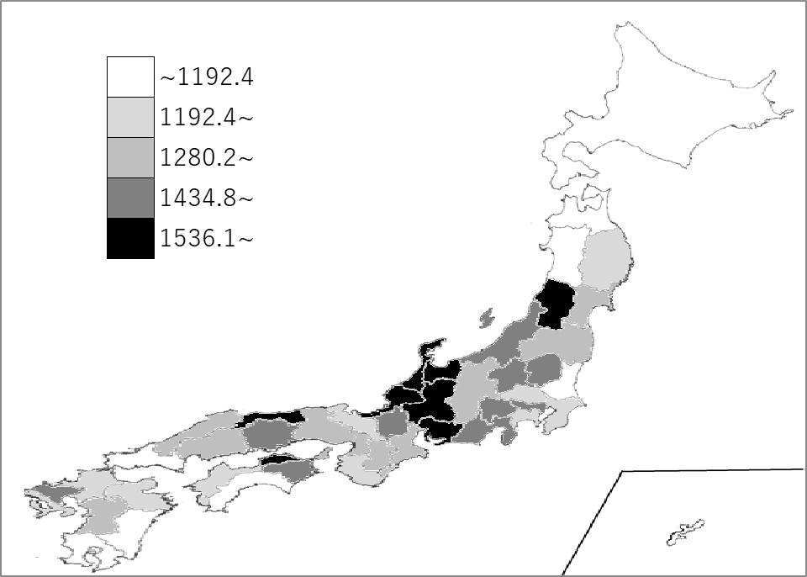
千葉県の推移
令和2年度末 | 1320.6 | 34
令和3年度末 | 1290.8 | 32
令和4年度末 | 1265.5 | 32
令和5年度末 | 1249.5 | 32
令和6年度末 | 1220.8 | 33

《備 考》 ・資料出所 一般社団法人 生命保険協会「生命保険の動向（2025年版）」 ・参 考 千葉県の個人保険契約件数は933万件、個人保険契約金額は362,344億円 １件当たり保険金額は388.1万円。 注）個人保険の保有契約状況

